Bruun則(1)
【例題5.17】（１）底質粒径が0.2mm、海面上昇量が0.4mのときの汀線後退量 |  |  |  |  | 【使用方法】左の表中のオレンジのセルに値を入力することで、計算セルと出力セルの値が変化します。
項目（入力） | 記号 | 入力値 | 単位 | 備考 | 入力セル | ：条件の数値を入力する．
最大有義波高 | Hm | 5.0 | m | 年数回波の有義波高, or Effective Wave Height | 計算セル | ：エクセルの機能での計算
最大有義波周期 | Tm | 12.0 | s | 年数回波の有義周期 | 出力セル | ：VBAマクロの関数による計算
平均有義波高 | Hs | 1.0 | m | エネルギー平均波の有義波高
平均有義波周期 | Ts | 5.0 | s | エネルギー平均波の有義波周期 | 【解説】
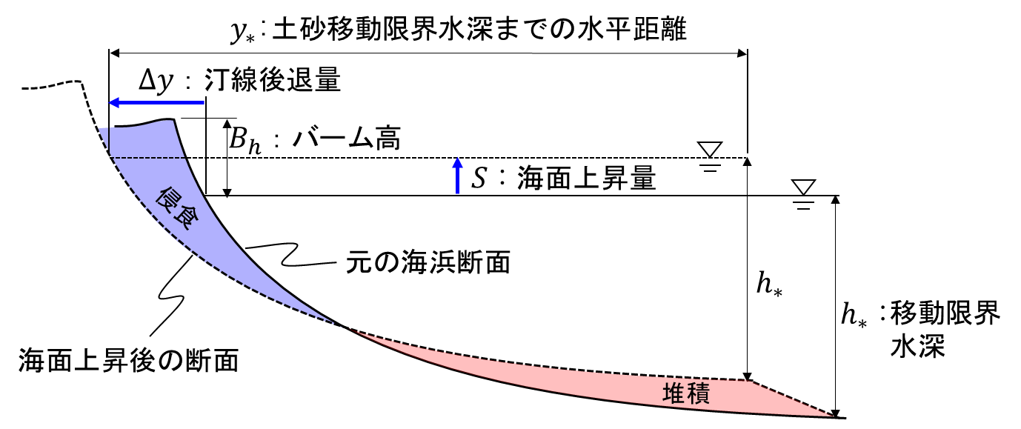
底質粒径 | d50 | 0.2 | mm | mmの単位で入力すること
底質密度 | ρs | 2650 | kg/m3
海水密度 | ρ | 1025 | kg/m3
海水面上昇量 | S | 0.4 | m | 与条件の海水面上昇量

項目（算定） | 記号 | 算定値 | 単位 | 備考
底質沈降速度 | Wf | 0.0245 | m/s | 式(5.17.3) g=9.8m/s2, ν=10-6m2/sを用いる
海浜断面係数 | A | 0.089 | m1/3 | 式(5.17.2)
移動限界水深 | h* | 10.19 | m | 式(5.17.5)：最大有義波の諸元から算定
移動限界までの離岸距離 | y* | 1225.1 | m | 式(5.17.1)にh*を代入し，y*を算定
波形勾配（平均波） | Hs/Ls | 0.0256 | - | 沖波波形勾配(平均有義波)=Hs/(gTs^2/2π)
前浜勾配 | tanα | 0.0515 | ≒1/19 | 式(5.17.8) | 図5.17.1 海面上昇に対する海浜縦断地形変化の模式図
砕波波高 | Hb | 1.38 | m | 式(5.17.7)
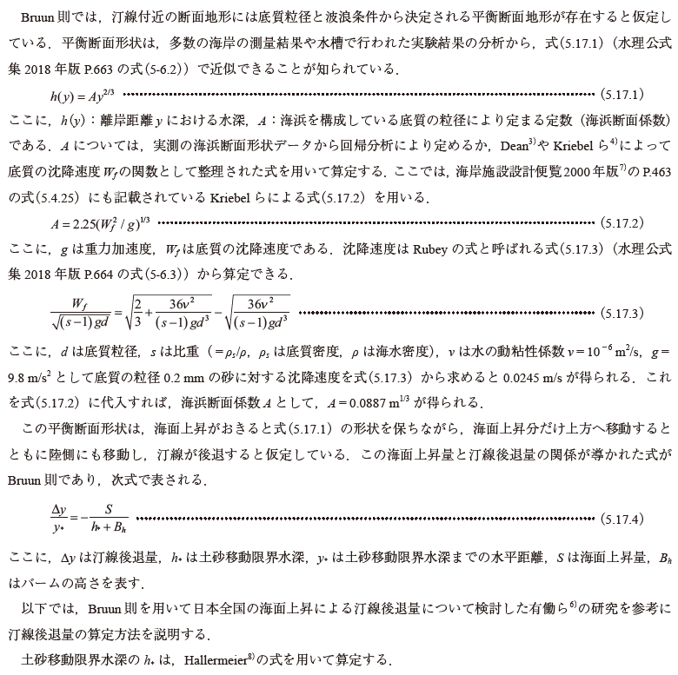
バーム高 | Bh | 1.20 | m | 式(5.17.6)
汀線後退量 | Δy | 43.0 | m | 式(5.17.4)

【参考】各種の海底勾配の算定方法
平均勾配 | tanβ | 0.0093 | ≒1/108 | tanβ=(h*+Bh)/y*
外浜勾配【便覧(5.4.23)】 | tanβ | 0.0098 | ≒1/103 | tanβ=0.5(Wf/gT)/(Ho/Lo)
前浜勾配【便覧(2.5.21)】 | tanα | 0.0480 | ≒1/21 | tanα=0.12/(Hb/(g^0.5d^0.5T))^0.5
前浜勾配【便覧(5.4.22)】 | tanα | 0.0515 | ≒1/19 | tanα=0.25(d/Ho)^0.25(Ho/Lo)^(-0.15)
前浜勾配【便覧(2.5.20)】 | tanα | 0.0484 | ≒1/21 | 【便覧(5.4.21)】と式(5.17.7)を連立
前浜勾配【便覧(表5.4.34)】 | tanα | 0.0191 | ≒1/52 | Sunamuraの提案
前浜勾配【Kreibelら,1991】 | tanα | 0.0525 | ≒1/19 | tanα=0.15(Ho/wT)^(-0.5)
平衡断面係数【Dean, 1991】 | A | 0.0994 | m1/3 | A=0.067Wf^0.44 (注:Wfの単位はcm/s)
平衡断面係数【Kreibelら, 1991】 | A | 0.0887 | m1/3 | 式(5.17.2)【便覧(5.4.25)】 A＝2.25(Wf^2/g)^(1/3)
ここで、便覧は「土木学会、海岸施設設計便覧[2000年版）」に記載の式であることを示す

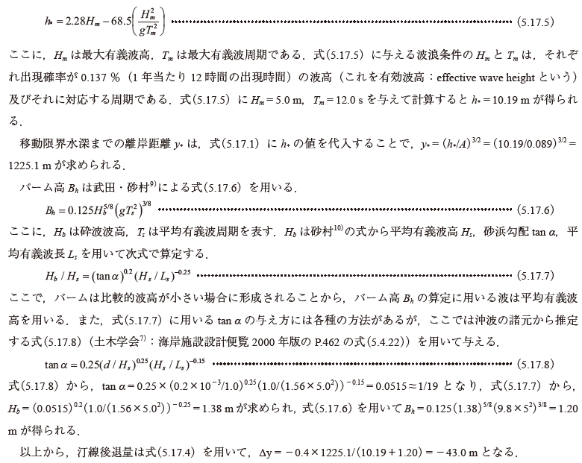

 |  |  |  |  | このシートでは、移動限界水深と浅水係数を算定するVBA関数が使用されています。
 |  |  |  |  |  | 算定項目 | VBA関数名 | 引数
 |  |  |  |  |  | 底質の沈降速度 | Ws_Rubey | (d, ρs, ρ) | 式(5.17.3)
 |  |  |  |  |  | 海浜断面係数 | Morph_Kriebel_A | (Wf ) | 式(5.17.2)
 |  |  |  |  |  | 移動限界水深 | ClosureDepth_Hallermeier | (Hm, Tm ) | 式(5.17.5)

 |  |  |  |  | ・VBA関数は、Excelの組み込み関数と同じように使用することができます。
 |  |  |  |  | ・VBA関数のソースコードは、エクセルメニューの［開発］タブの［コードの表示］から参照できます。
 |  |  |  |  | ・Excelのメニューに「開発」タブが表示されていない場合は、WEBの情報から表示方法を確認し、表示できるようにしてください。

